<etp2_35>Fluent設定
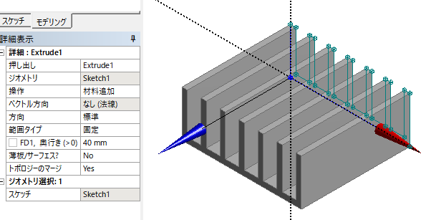
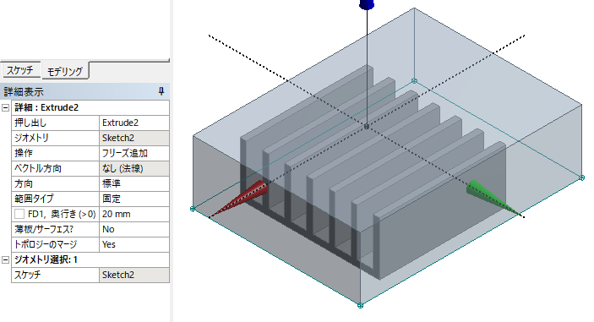
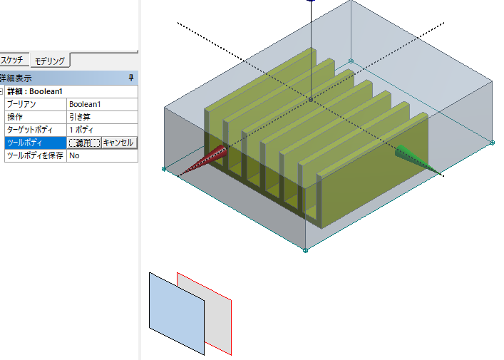
Workbench | 流体(Fluent) | 名前をつける
ジオメトリ | 新規DesignModelerジオメトリ…
 | (左)ツリーアウトライン | XYPlane
 | (メニュー) ルックアウト ボタン
 | (メニュー) 単位 | ミリメートル
 | (左)スケッチ タブ | 設定 | グリッド | ２箇所チェック
 |  |  | メジャーグリッド間隔 | 1 mm | マイナーステップ数 1
 |  | （リボン）新規スケッチ（XYPlaneの右にあるアイコン） |  |  | ツリーアウトラインにSketch1表示
 |  | スケッチ | 直線 | XY面でフィン断面作成 44 mm x 17 mm
 |  | モデリング／Sketch1選択
 |  | (リボン) 押し出し | 奥行き 40 mm (Z方向) | 生成 | 形状が灰色になる Extrude1
 |  | （リボン）新規スケッチ（XYPlaneの右にあるアイコン） |  |  | ツリーアウトラインにSketch2表示
 |  | スケッチ | 四角形 | XZ面で空気領域底面作成 53 mm x 70 mm
 |  |  | Sketch2選択
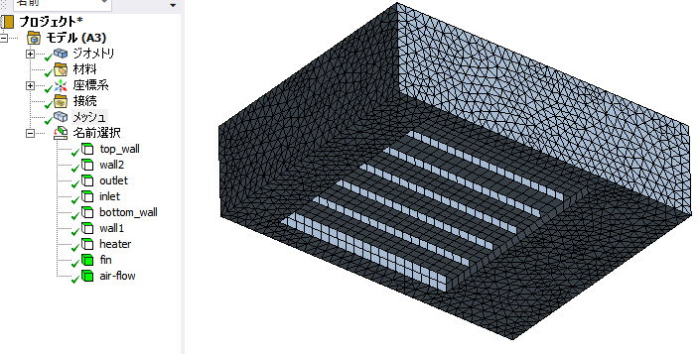
 |  | (リボン) 押し出し | 操作 ▽フリーズ追加
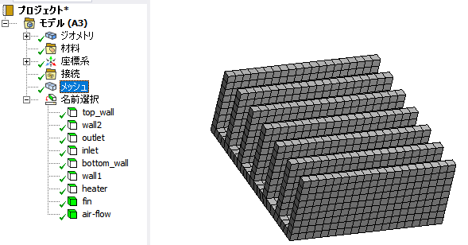
 |  |  | 奥行き 20 mm (Y方向) | 生成 | 形状が灰色になる Extrude2
 |  | 作成 | ブーリアン | 操作：引き算，ターゲットボディ：（外領域指定）
 |  |  |  |  | ツールボディ：（フィンを選択）（左下の重なった四角を利用して選択）（難度高い）
 |  |  |  |  | ツールボディを保存: Yes
 |  |  |  | 生成
 |  | 2パーツ，2ボディ 表示
 |  | （2パーツをCtrlで選択して，右クリック→新規パーツの構成で1パーツにする）（重要）
 |  | 1パーツ，2ボディ 表示
メッシュ | （作成したジオメトリが表示される） |  | （右下Z矢印をクリック 平面に）
 | モデル | ジオメトリ/パーツ | （各ボディに流体，ソリッド指定）
 |  | メッシュ | メッシュ生成 | （先ず大きい四角形でメッシング）
 |  |  | （左下）要素サイズ:2 mm
 |  |  | メッシュ生成 | 70190 cells
 |  |  | ボディを選択して 名前選択の作成 で名前作成 fin, air-flow
 |  |  | 面を選択して名前選択の作成 で名前を作成 inlet, outlet, wall1, wall2, bottom-wall, heater
 |  |  | (フィン-air境界面は名前不要（Fluentで自動作成される））
 | モデルーメッシュ/更新 ←重要
セットアップ | (Fluentの起動） | 起動画面 3D DoublePrecision
 | （上メニュー）ドメイン | 単位 | temperature: C

 | 設定 | 一般 | 時間●定常
 |  | モデル | エネルギーオン （■エネルギー方程式）
 |  |  | 粘性（乱流k-e）
 |  | 物性 | 流体 | air
 |  |  | 固体 | aluminum
 |  | セルゾーン条件 | solid | aluminum
 |  |  | 流体 | air
 |  | 境界条件 | inlet | 速度の大きさ: 0.5 m/s , 温度 25 c
 |  |  | outlet | 逆流の温度 25 c
 |  |  | top_wall, wall1, wall2 | 対称
 |  |  | bottom_wall | 静止壁 非滑り 熱流束 0
 |  |  | heater | 熱流束 2000 w/m2
 |  |  | wall-air-flow-fin(自動作成された) |  | 連成 | （固体/流体境界に自動設定される）
 |  |  | wall-air-flow-fin-shadow(自動作成された) |  | 静止壁 非滑り 連成
 | 解析 | 手法 | スキーム | Coupled
 |  | モニター | 残差 | energy: 1e-6
 |  | 初期化 | ●ハイブリッド初期化法
 |  | 計算実行 | タイムステップ Automatic, 反復回数 1000 |  |  | 45回で収束

Fluent
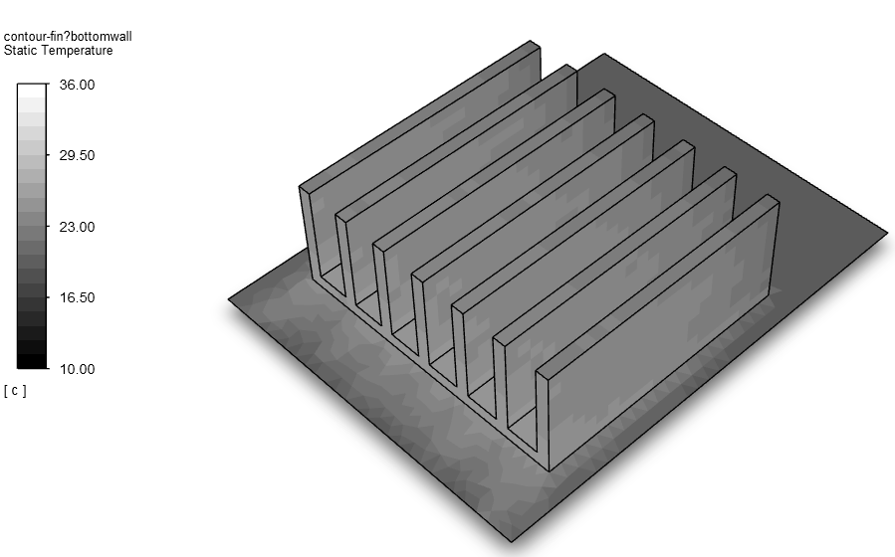
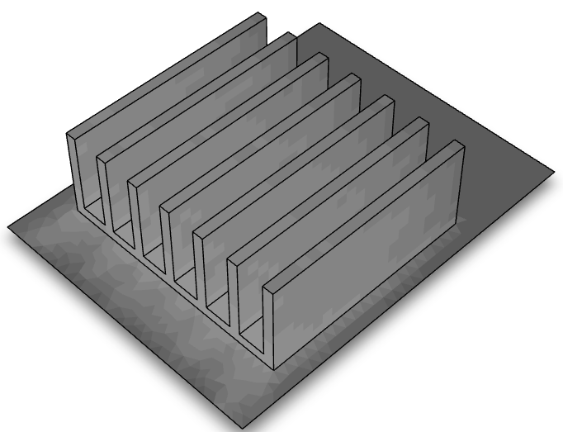
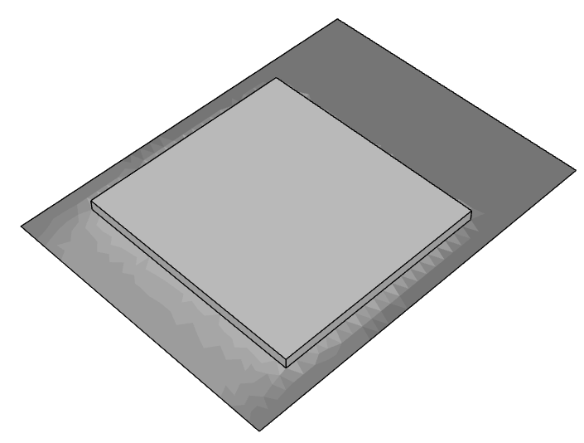
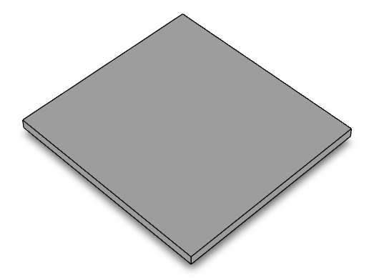
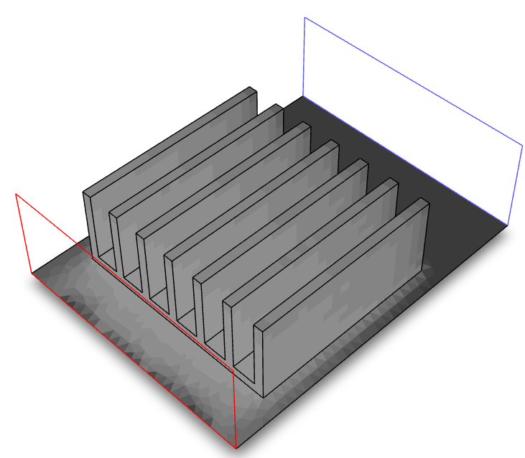
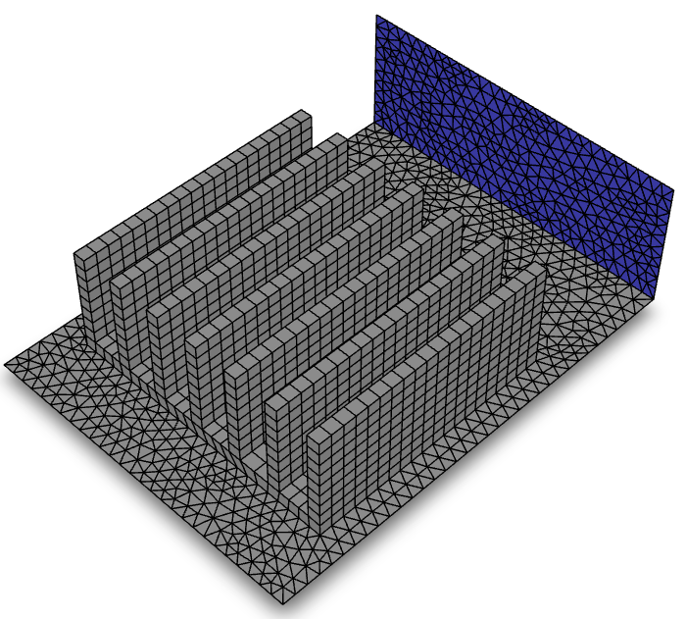
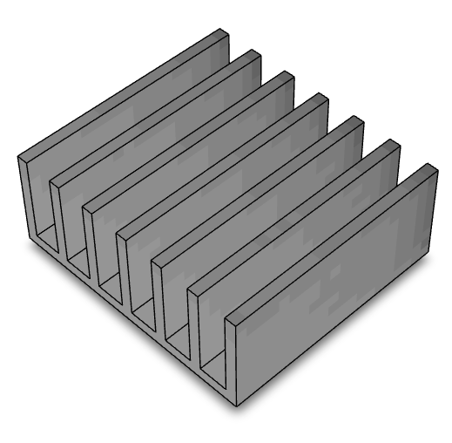
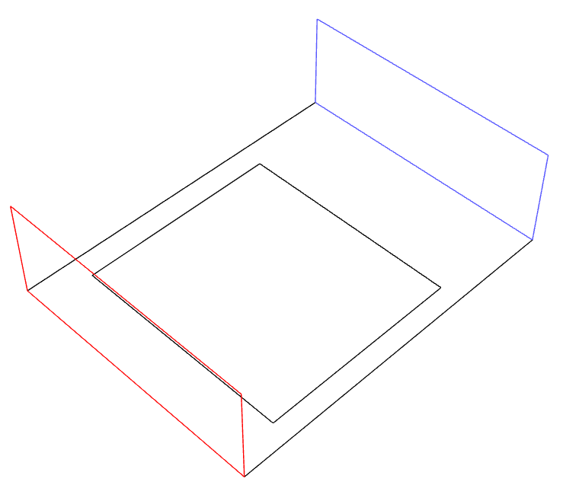
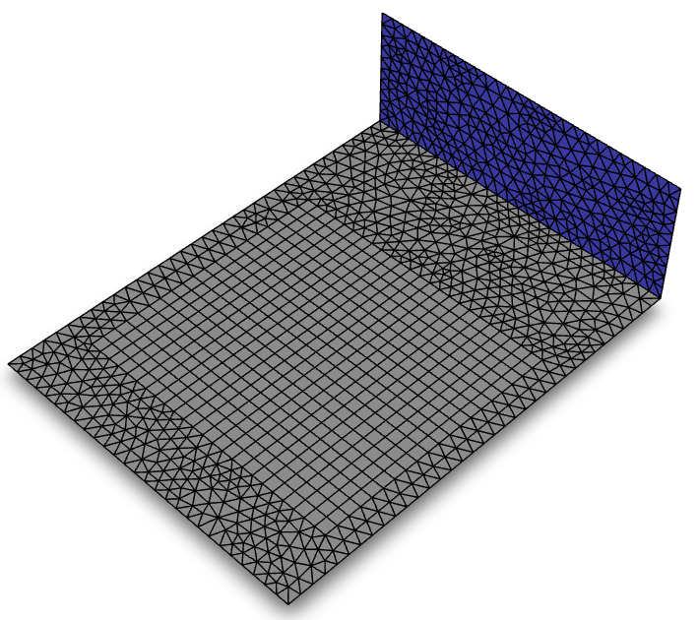
<etp2_35> | q0=2000 W/m2 |  |  | <etp2_35b>フィンなし |  | 0 | 25
u [m/s] | 0.2 | 0.5 | 0.8 | 0.5 | 0.8 | 1 | 25
フィン底面温 ℃ | 47.8 | 38 | 34.9 | 106.8 | 87.2
フィン平均温度 | 47.7 | 37.7 | 35 | 106.7 | 87.2
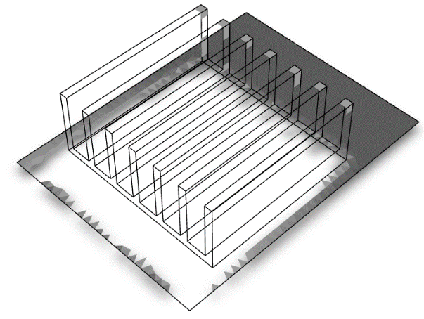
u=0.2 m/s

u=0.5 m/s

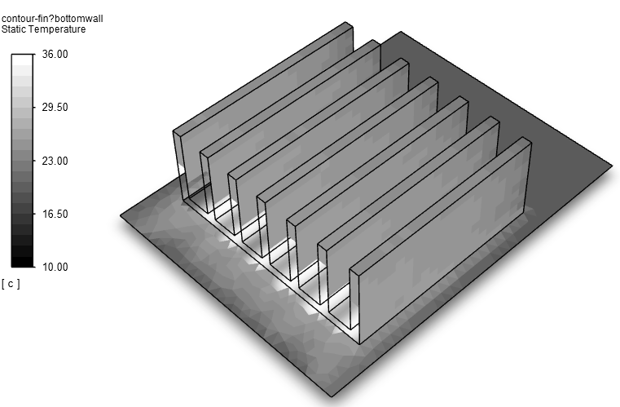

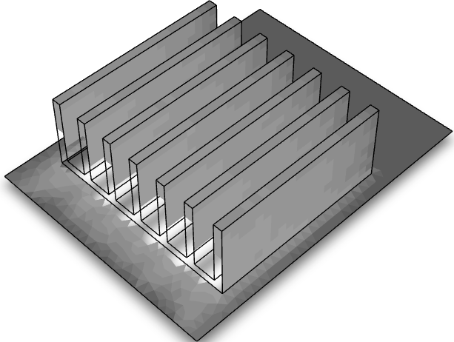
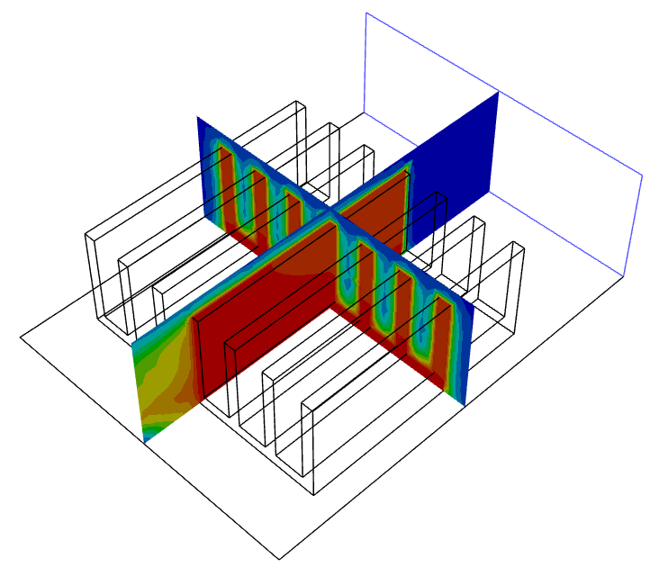
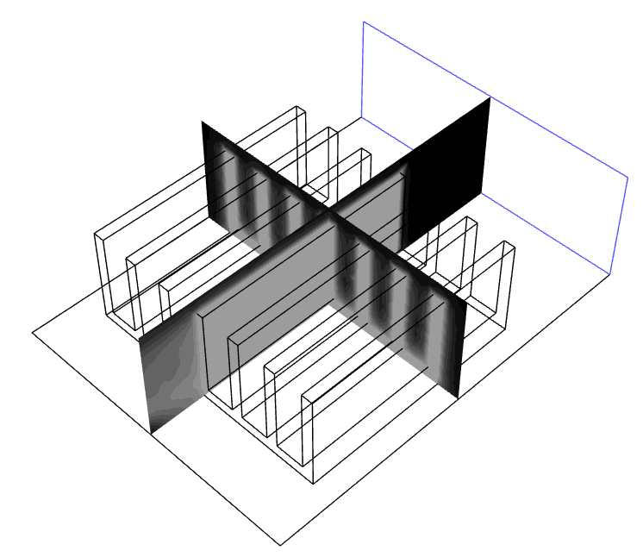

u=0.8 m/s

